Objednávka
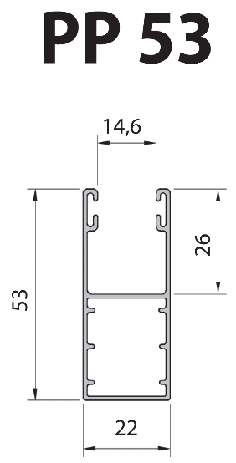
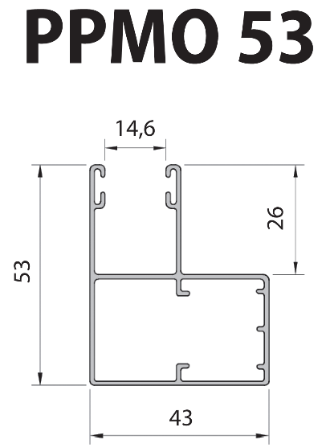
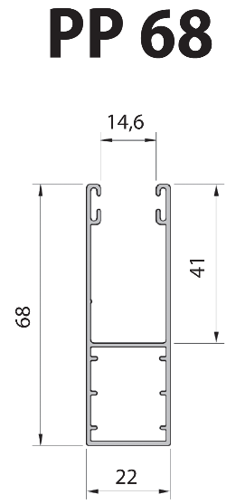
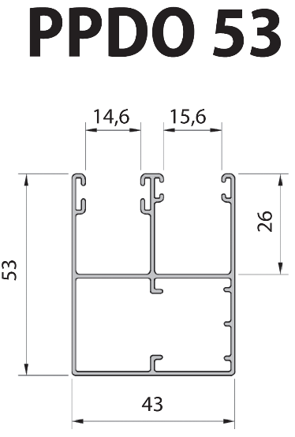
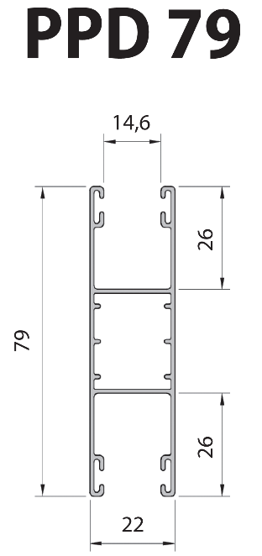
Odběratel: |  |  |  |  |  | OBJEDNÁVKA ROLET (lamela PA39) OBJEDNÁVKA ROLET (lamela PA39) |  |  |  |  |  |  |  |  | ROLUX žaluzie s.r.o. |  |  |  |  |  |  | Typy vodících lišt:
Adresa: |  |  |  |  |  | Datum objednání: |  |  |  |  |  | Celkem rolet (ks): |  |  | Pila 678, Bohuňovice
IČO: |  |  |  |  |  | Zadejte dnešní datum |  |  |  |  |  |  |  |  | tel.: +420 585 389 120
Telefon: |  |  |  |  |  | Název zákazky: |  |  |  |  |  | Celková plocha (m2):Celková plocha (m2): |  |  | petr.hejtman@rolux.cz
Pozice | Systém rolety | Ks | Roleta |  |  | Lamela | Koncová lamela | Box |  |  | Hřídel | Vodící lišty |  |  | Ovládání |  |  |  |  | Poznámka
 |  |  | Šířka | Výška | Vývod | Barva | Barva | Velikost 7/5000 VelikostVelikost 7/5000 Velikost | Barva | 1SB | Ø | Typ L (levá)Typ L (levá) | Typ P (pravá)Typ P (pravá) | Barva | Motor | Vysílač/ Spínač |  | Navíječ | Typ
 |  |  | (mm) | (mm) |  |  |  | (mm) |  |  |  |  |  |  |  | Typ | Ks

8
9
10
11
12
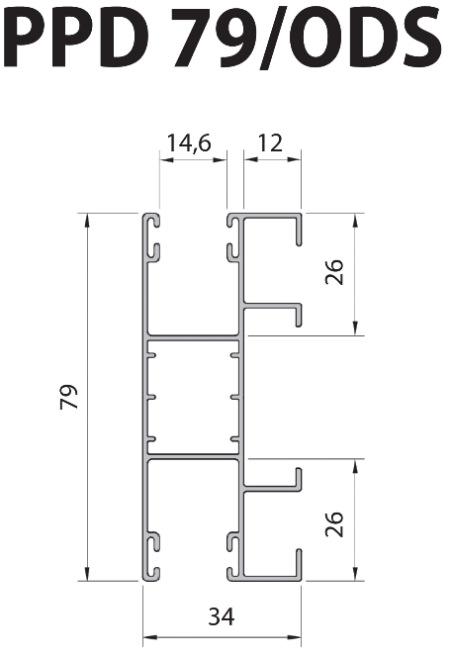
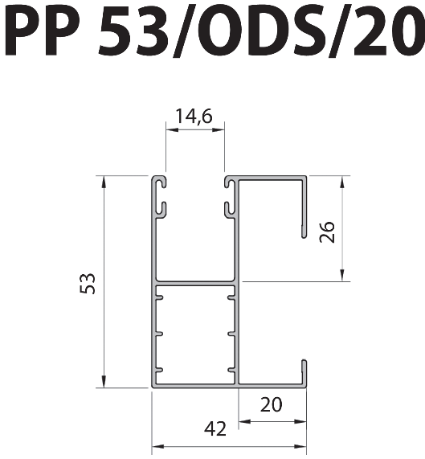
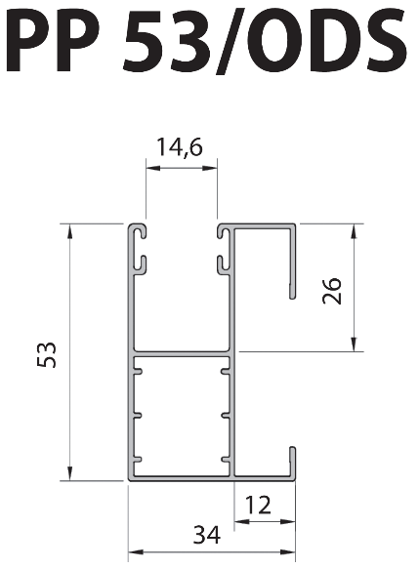
13
14
15
16
17
18
19
 |  |  |  |  |  | kód RAL |  | kód RAL |  |  |  |  | kód RAL |  |  |  |  |  |  |  |  | Lamela PA39:
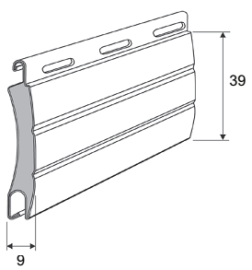
Vysvětlivky:
 |  |  |  |  | Motor: |  |  |  |  |  |  | Vysílač (dálkové ovládaní): |  |  |  |  |  |  |  | Navíječ:
1SB: společný box (sestava) |  |  |  |  | S: vypínačový motor mechanické koncové dorazy |  |  |  |  |  |  | 1k: 1-kanálový vysílač |  |  |  |  |  |  |  | B: bílý navíječ
L: levá roleta v boxu |  |  |  |  | BD: vypínačový motor elektronické koncové dorazy |  |  |  |  |  |  | 5k: 5-kanálový vysílač |  |  |  |  |  |  |  | H: hnědý navíječ
S: střední roleta v boxu |  |  |  |  | R: rádiový motor mechanické koncové dorazy |  |  |  |  |  |  | 15k: 15-kanálový vysílač |  |  |  |  |  |  |  | BK: bílý navíječ s klikou
P: pravá roleta v boxu |  |  |  |  | EVY: rádiový motor elektronické koncové dorazy |  |  |  |  |  |  |  |  |  |  |  |  |  |  | HK: hnědý navíječ s klikou
 |  |  |  |  | Oio: motor Somfy Oximo io |  |  |  |  |  |  | 1Sio: 1-kanálový vysílač Somfy Situo 1 io Pure |  |  |  |  |  |  |  | "---": vlastní navíječ
Strana rolet v sestavě se určuje |  |  |  |  | Orts: motor Somfy Oximo RTS |  |  |  |  |  |  | 5Sio: 5-kanálový vysílač Somfy Situo 5 io Pure
při pohledu na zadní stranu boxu. |  |  |  |  | "---": vlastní motor |  |  |  |  |  |  | 1SOio: 1-kanálový nástěnný vysílač Somfy smoove ORIGIN io |  |  |  |  |  |  |  | Typ (ovládání):
 |  |  |  |  |  |  |  |  |  |  |  |  |  |  |  |  |  |  |  | SB: šňůra bílá
Vodící lišty (Typ L/P) se zadávají |  |  |  |  | Spínač (vypínač): |  |  |  |  |  |  | 1Srts: 5-kanálový vysílač Somfy Telis 1 RTS Pure |  |  |  |  |  |  |  | SH: šňůra hnědá
při pohledu na zadní stranu boxu. |  |  |  |  | SNO: spínač na omítku |  |  |  |  |  |  | 4Srts: 5-kanálový vysílač Somfy Telis 4 RTS Pure |  |  |  |  |  |  |  | PB: páska bílá
 |  |  |  |  | SPO: spínač pod omítku |  |  |  |  |  |  | 16Srts: 5-kanálový vysílač Somfy Telis 16 RTS Pure |  |  |  |  |  |  |  | PH: páska hnědá
Vývod: |  |  |  |  | SSU: spínač Somfy Inis UNO |  |  |  |  |  |  | 1SOrts: 1-kanálový nástěnný vysílač Somfy smoove ORIGIN RTS
"---": nevrtat díry (žádný vývod) |  |  |  |  | SSD: spínač Somfy Inis DUO
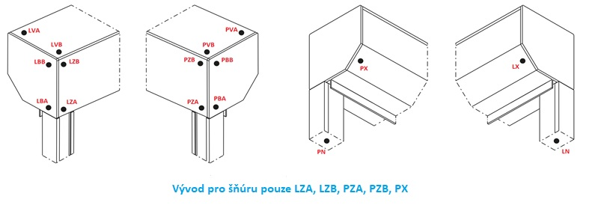
 | Pozice vývodu: |  |  |  |  |  |  |  |  |  |  |  |  |  |  |  |  |  |  |  | Dostupné barvy:
 |  |  |  |  |  |  |  |  |  |  |  |  |  |  |  |  |  |  |  |  |  |  | stříbrná | bílá | šedá | tmavě béžová | béžová | tmavé dřevo | jasné dřevo | tmavě hnědá | hnědá | žlutá | červená | zelená | bílá krémová | slonová kost | jedlová zeleň | ocelově modrá | bordová | černá | ultra bílá | antracit | zlatý dub | mahagon | ořech | zlatý dub | světle šedá | bazaltově šedá | křemíková šedá | betonová šedá | wenge | šedý hliník | bílá, perleť matná | antracit, perleť matná | winchester
 |  |  |  |  |  |  |  |  |  |  |  |  |  |  |  |  |  |  |  |  | Lamely |  | 01 | 02 | 03 | 04 | 05 | 06 | 07 | 08 | 09 | 11S | 12S | 13 | 15 | 16 | 17S | 18S | 19S | 20S | 22 | 23 | 24 | 26 | 28 | 30 | 31 | 33S | 34S | 35S | 36 | 37 | 40 | 43 | 52
 |  |  |  |  |  |  |  |  |  |  |  |  |  |  |  |  |  |  |  |  | Lamela PA39 |  | x | x | x | x | x | x | x | x | x | x | x | x | x | x | x | x | x | x | x | x | x | x | x | x | x | x | x | x | x | x | x | x | x
 |  |  |  |  |  |  |  |  |  |  |  |  |  |  |  |  |  |  |  |  | Lamela PA43 |  | x | x | x | x | x | x |  | x | x |  |  |  | x | x |  |  |  | xS | x | x | x | x | x | x | x | x | x | x | x | x |  |  | x

 |  |  |  |  |  |  |  |  |  |  |  |  |  |  |  |  |  |  |  |  | Boxy
 |  |  |  |  |  |  |  |  |  |  |  |  |  |  |  |  |  |  |  |  | BOX SK(45) |  | x | x | x |  | x |  |  | x | x |  |  |  | x |  |  |  |  |  | x | x |  | x | x | x |  |  | x |  |  |  |  |  | xR
 |  |  |  |  |  |  |  |  |  |  |  |  |  |  |  |  |  |  |  |  | BOX SKP |  | x | x | x |  |  |  |  | x | x |  |  |  |  |  |  |  |  |  |  | x |  |  | x
 |  |  |  |  |  |  |  |  |  |  |  |  |  |  |  |  |  |  |  |  | BOX SKO P |  | x | x | x |  |  |  |  | x | x |  |  |  | x |  |  |  |  |  | x | x |  |  |  |  |  |  | x
 | System rolety: |  |  |  |  |  |  |  |  |  |  |  |  |  |  |  |  |  |  |  | BOX SP-E |  | x | x | x |  |  |  |  | x | x |  |  |  |  |  |  |  |  |  | x | x |  |  | x | x |  | x |  |  |  |  | x | x | xR
 |  |  |  |  |  |  |  |  |  |  |  |  |  |  |  |  |  |  |  |  | BOX SKT |  |  | x |  |  |  |  |  | x |  |  |  |  |  |  |  |  |  |  |  | xR |  | xR | xR | xR |  |  |  |  |  |  |  |  | xR

 |  |  |  |  |  |  |  |  |  |  |  |  |  |  |  |  |  |  |  |  | Vodící lišty |  | 01 | 02 | 03 | 04 | 05 | 06 | 07 | 08 | 09 | 11S | 12S | 13 | 15 | 16 | 17S | 18S | 19S | 20S | 22 | 23 | 24 | 26 | 28 | 30 | 31 | 33S | 34S | 35S | 36 | 37 | 40 | 43 | 52
 |  |  |  |  |  |  |  |  |  |  |  |  |  |  |  |  |  |  |  |  | PP 53 |  | x | x | x |  | x |  |  | x | x |  |  |  | x |  |  |  |  |  | x | x |  | xR | x | x |  |  | x |  |  |  | x | x | xR
 |  |  |  |  |  |  |  |  |  |  |  |  |  |  |  |  |  |  |  |  | PP 53/ODS |  | x | x | x |  | x |  |  | x | x |  |  |  |  |  |  |  |  |  | x | x
 |  |  |  |  |  |  |  |  |  |  |  |  |  |  |  |  |  |  |  |  | PP53/ODS/20 |  | x | x | x |  | x |  |  | x | x |  |  |  | x |  |  |  |  |  | x | x
 |  |  |  |  |  |  |  |  |  |  |  |  |  |  |  |  |  |  |  |  | PPMO 53 |  | x | x |  |  |  |  |  | x |  |  |  |  |  |  |  |  |  |  | x | x |  |  |  | x
 |  |  |  |  |  |  |  |  |  |  |  |  |  |  |  |  |  |  |  |  | PPDO 53 |  | x | x | x |  | x |  |  | x | x |  |  |  | x |  |  |  |  |  | x | x |  | xR | x | x |  |  |  |  |  |  | xS | xS | xR
 | Maximální výška rolety včetně boxu: |  |  |  |  |  |  |  |  |  |  |  |  |  |  |  |  |  |  |  | PP 68 |  | x | x | x |  | x |  |  | x | x |  |  |  |  |  |  |  |  |  | x | x |  |  | x | x
 |  |  |  |  |  |  |  |  |  |  |  |  |  |  |  |  |  |  |  |  | PPD 79 |  | x | x | x |  | x |  |  | x | x |  |  |  |  |  |  |  |  |  | x | x |  | xR | x | x |  |  |  |  |  |  | xS | xS | xR
 |  |  |  |  |  |  |  |  |  |  |  |  |  |  |  |  |  |  |  |  | PPD 79/ODS |  | x | x | x |  | x |  |  | x | x |  |  |  |  |  |  |  |  |  |  | x

 |  |  |  |  |  |  |  |  |  |  |  |  |  |  |  |  |  |  |  |  | S - speciální barvy na objednávku (dlouhá dodací lhůta)
 |  |  |  |  |  |  |  |  |  |  |  |  |  |  |  |  |  |  |  |  | R - renolit

